Sheet1
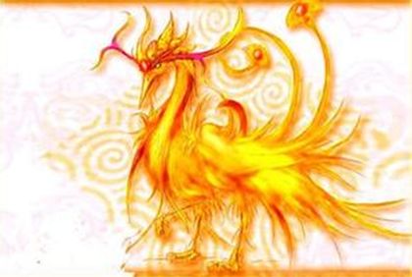
小怪类

桃妖
背景 | 桃之夭夭，灼灼其华，桃子形象的萌系妖怪。喜欢伪装成真正的桃子居住在桃树上，吓走来偷桃子的兽类和坏人。传说中有桃妖寄居的桃树，成长会很茁壮，桃妖也就被视为丰收和长寿的象征。
形象 | 肥嘟嘟的桃子形象，一副十分惬意的表情。可考虑与其他球形妖怪共用骨骼。
性格 | 呆萌，植物系，属性木
出现场景 | 泰山等祥瑞的场景
参考图
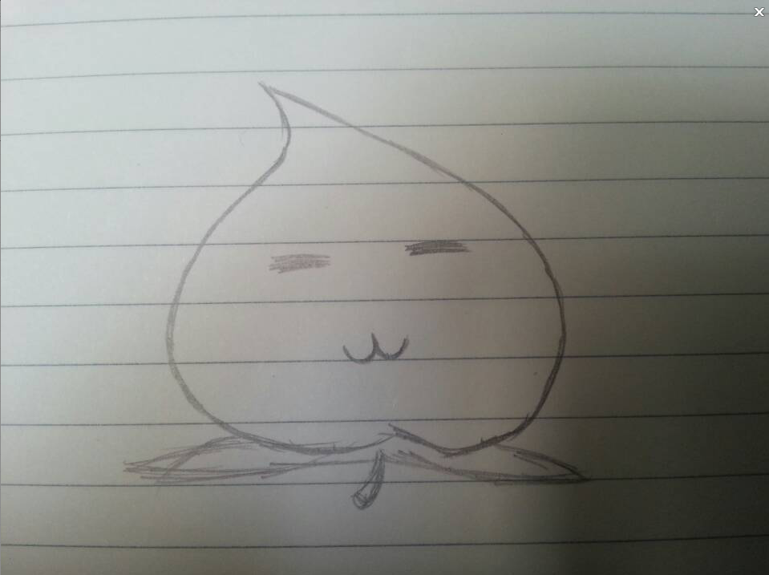

 |  | 大概就是这个意思。。。（捂脸。。）

鬼火
背景 | 鬼魂系的妖怪，由死者一息不灭的执念形成，经常出现在夜晚墓地附近，遇到生人就会袭击，掠夺其生气。
形象 | 一团幽蓝色or绿色漂浮跳动的火苗，一副阴险的表情。可考虑与其他球形妖怪共用骨骼。
性格 | 阴险，恶作剧，鬼魂系，属性土
出现场景 | 阴山等幽暗的场景
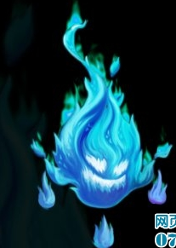
参考图
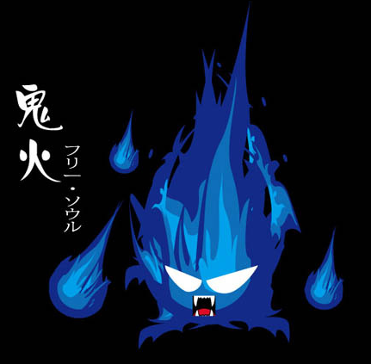
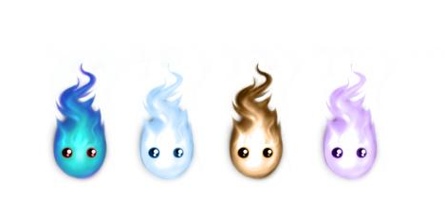

化蛇
背景 | 水兽，栖息在沼泽江湖中，平时不会发声，因为一旦发声就会引起大洪水。
形象 | 蛇形豺狼头，背生双翼
性格 | 凶猛，异兽类，属性水
出现场景 | 云梦泽等水泽场景
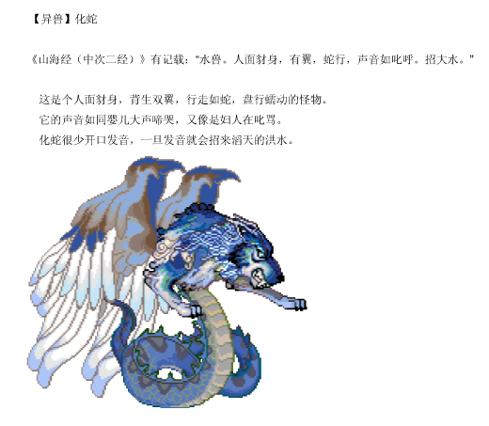
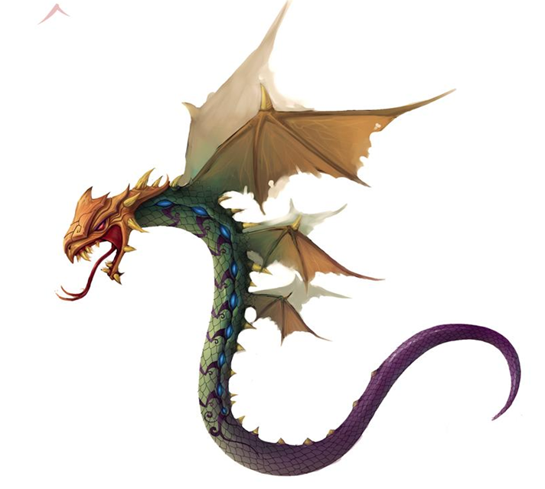
参考图
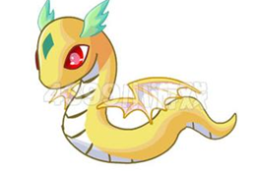

BOSS类

犼
背景 | 东海有兽名犼，形如兔，两耳尖长，仅长尺余。狮畏之，盖吼溺着体即腐。《偃曝馀谈》有载。体型虽小，亦能搏龙，胜后以其食之
 | 总而言之，就是一只可怕的大兔子，能秒杀狮子老虎什么的。。
形象 | 霸气外露的大兔子，加入一些古惑仔或者黑帮的设计元素。。总之属于在驯服前的山大王到驯服后的星星眼萌萌哒之间的转换。。
性格 | 自以为桀骜不驯，其实被打服之后会产生强大的依赖感=，=
出现场景 | 随意。。
特点 | 未确定
参考图
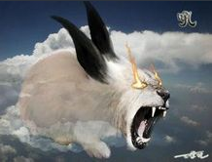

 |  |  | 戴着墨镜叼着烟啥的=，=

天狗
背景 | 阴山灵穴的统治者，十分恐怖的妖怪，据传说能够变的十分巨大，甚至可以吃掉太阳。
形象 | 全身缠绕着阴火的巨犬类妖怪，十分有压迫感，越阴森越好。（中国系天狗，不是日本的乌鸦天狗）
性格 | 阴狠暴戾，妖兽系，属性火
出现场景 | 阴山灵穴
特点 | 未确定
参考图
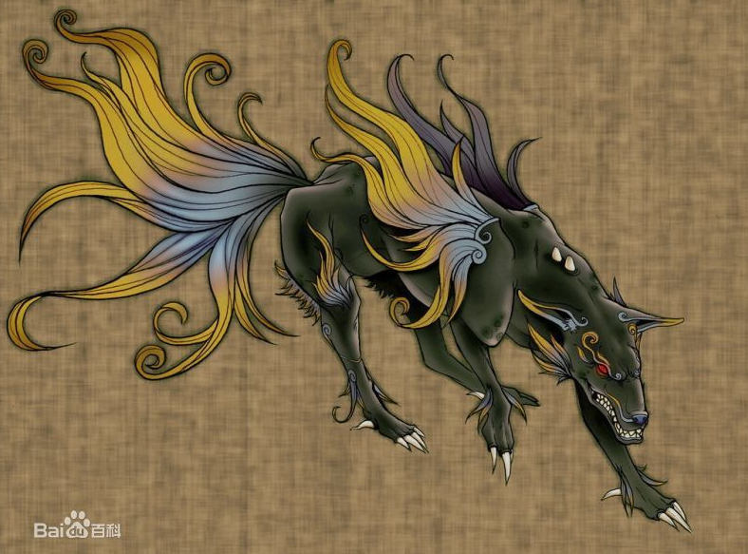

 | 咱们的天狗是个反面角色，所以需要尽可能刻画出阴狠的性格

金乌
背景 | 金乌一族乃十分稀有的种族，直接继承了太阳的神力。原本世界上有十只金乌，金乌与太阳的共鸣使得大地一片干涸，后羿杀掉了金乌的九个哥哥，留下的一只金乌被仙人用法力封印与泰山灵穴。
 | 通过法阵削弱金乌与太阳的共鸣力，来使太阳保持在一个较弱的热度。这只金乌就是世界上最后的一只金乌。
形象 | 金光闪闪的大鸟，与太阳的元素有关，尽可能使用金色和黑色两种主色，传说中有三足，可斟酌设计。
性格 | 本性善良，但是性格软弱，有慈悲之心（当然可能也是生无可恋），神兽系，属性金
出现场景 | 泰山灵穴
特点 | 未确定
参考图

